Накладная-№3
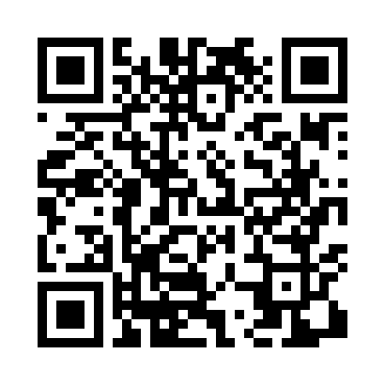
Номер товарно-транспортной накладной: |  |  | Торговый представитель: Kamol aka
Поставщик: Toshkent falcon fly 2 |  |  | Телефон торгового представителя: +998979626299
Дата отгрузки: 21.11.2025 |  |  | Контрагент: Dona zakass
Дата консигнации: |  |  | Адрес:
Доставщик: |  |  | Телефон:
Телефон доставщика:
Время заказа: 21.11.2025 11:13:29
№ | Штрих-код | Название товаров (работ,услуг) | Количество | Количество в кейсе | Цена | Сумма
 |  |  | 30 |  |  | 157.2
1 | 6920240023222 | Коврики напольные для ванной комнаты 60*90CM XP-23-22 | 4 | 4 шт. | 5.70 | 22.80
2 | 6920240023284 | Коврики напольные для ванной комнаты 80*120CM В большой каропке 30 шт XP-23-28 | 4 | 4 шт. | 9.20 | 36.80
3 | 6920240023604 | Коврики напольные для ванной комнаты 50*50CM XP-23-60 | 4 | 4 шт. | 3.80 | 15.20
4 | 6920240023611 | Коврики напольные для ванной комнаты 80*80CM XP-23-61 | 4 | 4 шт. | 9.60 | 38.40
5 | 6920240023857 | Коврики напольные для ванной комнаты 58*88 XP -23-85 | 4 | 4 шт. | 3 | 12
6 | 6996202407096 | Шторы (занавески) для ванных комнат из пластм ассы 180*180 sm XP-3-1 | 10 | 10 шт. | 3.20 | 32
Итого: 157.2$|->UZS: 1,965,000.00

